Sheet1
 | 动作名称 | 动作要点说明 | 图片
四段单练 | 预备式 | 并步直立，头正身直，行礼时目视前方。 | 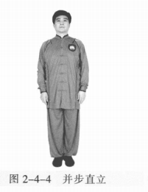
 | 起 势 | (1)左脚轻提，向左跨出。两脚间距与肩同 宽。两手自然垂放于胯窝处，肘、膝关节放松微 屈。两眼平视。下颌微内收，闭口叩齿，舌尖轻抵上腭，百会穴轻上领，使颈项竖直。涵胸拔背，正腰落胯，提肛裹臀，收腹吊 裆，自然腹式呼吸，静心凝神。(2)两手匀速上抬至与头同高。(3)两臂屈肘，两手向身体中线划弧下落至胯前，掌心朝下；同时重心移至 右脚，两脚右实左虚。动作要点：心静体松，自然而然。 | 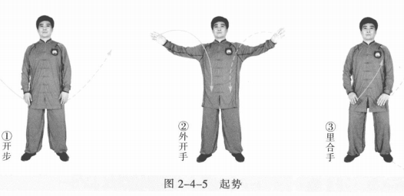
 | 捋手金刚 | (1)左脚向左前进步成左弓步。同时两手向前上方划弧，左前右后成侧立 掌。眼平视。 (2)右胯松沉，重心移至右腿成右弓步。同时身体右转，两手随之后捋。 (3)左胯松沉，重心移至左腿成左弓步。同时身体左转，两手前按。 (4)右脚上步，右手变拳上提，左手向内、向下划弧。 (5)右脚落地成平行步，右拳、左掌、落至腹前 。 动作要点：直腕前按，肩不过胯。 | 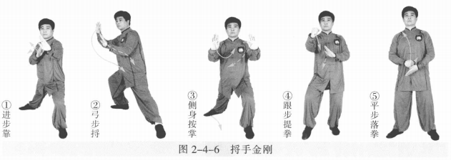
 | 懒扎衣 | (1)双腿变为左虚右实。同时右拳变掌向上抬至鼻高时向右，左掌向左上， 掌心相对如抱球状。 (2)左胯松沉，左脚向左侧进步，右脚跟步成右虚步。同时左肘上抬，左掌 外翻划弧，肘与掌如杠杆状；右掌向右下划弧，两掌向左侧挤按。左掌心向外， 指尖斜向下；右掌指尖斜向前，与小腹同高。 (3)右脚向右侧开步成右弓步。同时左掌收至腰部，虎口卡腰，肘尖稍内 扣；右掌向右上划弧。眼平视。 动作要点：手若抱球，松肩转肘。 | 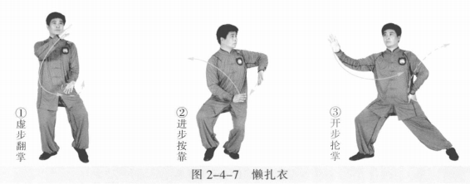
 | 前招 | 右胯松沉后收成左弓步，身正裆圆。右手左 摆，右肘内收；左手向上、向左摆动 。 动作要点：身正臂圆，三节要活。 | 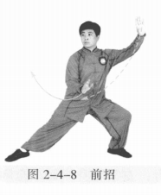
 | 右高探马 | (1)重心移至右腿成右弓步，身体右转，右 掌体前划弧前摆成侧立掌，左掌收至胸腹前。 (2)重心移至左腿，左脚尖内扣，右脚上提内摆，身体右转。两手体前划弧 下落，右手向下，与右膝同高左手向上，腕与肩平 。 | 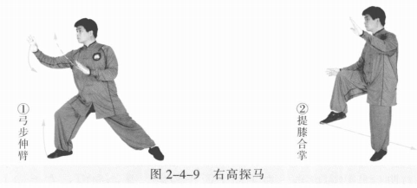
 | 开门迎客 | 右脚向后落步，左脚脚尖内摆成左虚步，身体右转。同时右掌向下、向右划 弧至身体右侧，左掌向上、向右划弧成侧立掌 。 动作要点：胯收体转，上下相随。 | 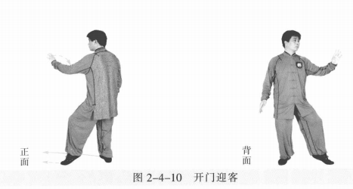
 | 迎门靠 | 右脚向左前进步，左脚跟步成左虚步，身体左转。同时右臂内旋，以肩部向 右前靠击，掌心向外，左掌收至右肩前，掌心向下 。 动作要点：臂旋肩出，步身齐到。 | 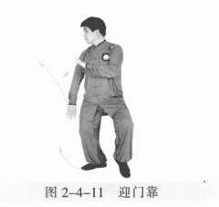
 | 黄龙搅水 | 右脚向右前进步成右弓步，身体微右转。右臂体前划弧、上抬前靠，力达肘 肩；左掌随身体运动至胸前 。 动作要点：胯松身活，肩肘并用。 | 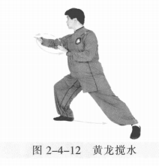
 | 野马分鬃 | (1)右脚后收成右虚步，右手向下收于胯侧，掌心向内；左手向上、向左划 弧成侧立掌。 (2)左胯松沉，右脚向右前行弧步成右弓步，身体微左转。同时右手向下经 体前划弧按出，左手向左后划弧摆至胸腹前。 (3)右胯松沉，左脚向右前行弧步成左弓步，身体微右转。左手经体前划弧按出，右手向右后划弧摆至胸腹前。 (4)左胯松沉，右脚向右前行弧步成右弓步，身体微左转。同时右手体前划弧，向前按出，左手向左后划弧摆至胸腹前 。 动作要点：步轻身稳，节节贯穿。 | 
 | 倒撵猴 | (1)右脚向后撤步成右虚步，身体右转。右手向下向外划弧，掌心斜向前； 左手内旋向前上成侧立掌。 (2)右脚向右后退步成左弓步，身体右转。同时右掌向上、向内再经胸前向 下划弧至体前，左掌经腹前落于左膝外侧。眼平视。 (3)重心后移右腿，左脚内收再向左后退步成右弓步，身体左转。同时左掌 向外、向上再向内划弧至体前，右掌向下、向外划弧至体侧。 (4)重心后移左腿，右腿向右后退步成左弓步，身体右转。同时右掌向上、 向内经胸前向下划弧至体前，左掌经腹前落于左膝外侧。眼平视。 动作要点：臂走立圆，步行弧线。 | 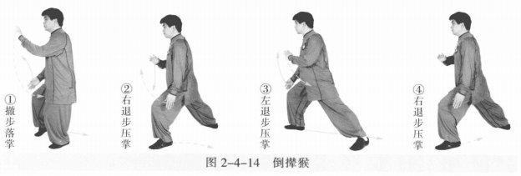
 | 弯弓射虎 | (1)左脚后撤成左虚步。 (2)左脚向左后进步成左弓步，身体左转。左掌变拳向上、向前划弧，右掌 变拳向上、向前至胸前成立拳。 (3)左胯后收，重心移右腿，身体左转再右转。同时左拳向后、向下再向 前，右拳向前、向上再后收划圆绕转。 动作要点：搬拦拳打，圆活连贯。 | 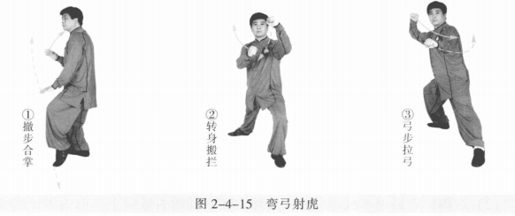
 | 捋手金刚 | (1)重心前移左腿成左弓步。同时两拳变掌向前上方划弧，左前右后成侧立 掌。眼平视。 (2)右胯松沉，重心移至右腿成右弓步。同时身体右转，两手随之后捋。 (3)左胯松沉，重心移至左腿成左弓步。同时身体左转，两手前按。 (4)右脚上步，右手变拳上提，左手向内、向下划弧。 (5)右脚落地成平行步，右拳、左掌落至腹前。 动作要点：直腕前按，肩不过胯。 | 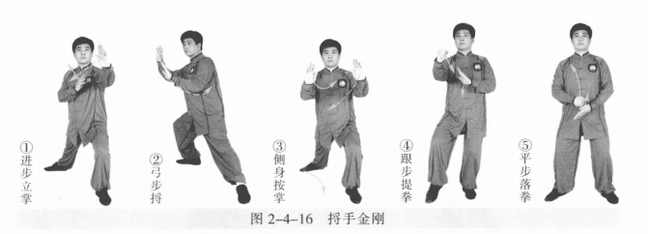
 | 懒扎衣 | (1)双腿变为左虚右实。同时右拳变掌向上抬至鼻高时向右，左掌向左上， 掌心相对如抱球状。 (2)左胯松沉，左脚向左侧进步，右脚跟步成右虚步。同时左肘上抬，左掌 外翻，肘与掌如杠杆状；右掌向右下划弧，两掌向左侧挤按。左掌心向外，指尖 斜向下；右掌指尖斜向前，与小腹同高。 (3)右脚向右侧开步成右弓步。同时左掌收至腰部，虎口卡腰，肘尖稍内 扣；右掌向右上划弧。眼平视。 | 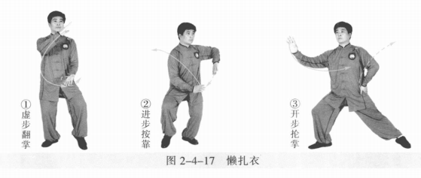
 | 前招 | 右胯松沉后收成左弓步，身正裆圆。右手左摆，右肘内收；左手向上、向左。 | 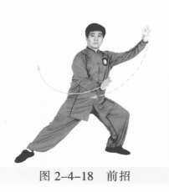
 | 右高探马 | (1)重心移至右腿成右弓步，身体右转，右掌体前划弧前摆成侧立掌，左掌收至胸腹前。 (2)重心移至左腿，左脚尖内扣，右脚上提内摆，身体右转。两手体前划弧 下落，右手向下，与右膝同高；左手向上，腕与肩平。 | 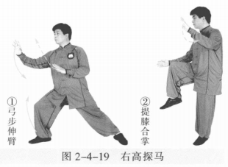
 | 迎门靠 | 右脚进步，左脚跟步成左虚步。同时右臂内旋以肩部向右前靠击，掌心向 外；左掌内收至右肩前，掌心向外。 | 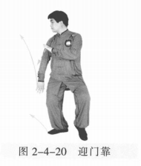
 | 黄龙搅水 | 右脚向右前进步成右弓步，身体微右转。右臂体前划弧，上抬前靠，左掌摆 至胸前。 | 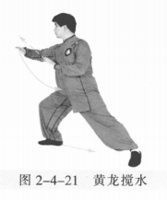
 | 开门迎客 | 右脚退步成左虚步，右手向下收于胯侧，掌心向内，左手向上、向右划弧成 侧立掌。 | 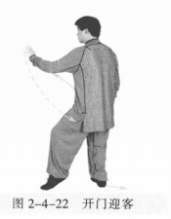
 | 倒撵猴 | (1)右脚向右后退步成左弓步，身体右转。同时右掌向上向内经胸前向下划弧至体前；左掌经腹前落于左膝外侧。眼平视。 (2)重心后移，左脚向左后退步成右弓步，身体左转。同时左掌向外、向上 再向内划弧至体前；右掌向下，向外划弧至体侧。 (3)重心后移，右腿向右后退步成左弓步，身体右转。同时右掌向内、向上 经胸前向下划弧至体前，左掌经腹前落于左膝外侧。眼平视 。 | 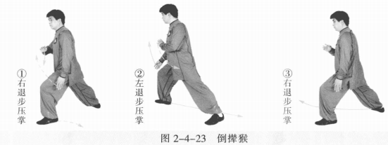
 | 野马分鬃 | (1)左胯松沉，右脚向左前再向右行弧步成右弓步，身体微左转。同时右手 向下经胸前按出；左手向左后划弧摆至胸腹前；两手成侧立掌。 (2)右胯松沉，左脚向右前行弧步成左弓步，身体微右转。左手经体前划弧 按出，右手向右后划弧摆至胸腹前，两手成侧立掌。 (3)左胯松沉，右脚向右前行弧步成右弓步，身体微左转。同时右手经体前 划弧按出，左手向左后划弧摆至胸腹前，两手成侧立掌 。 动作要点：步轻身稳，节节贯穿。 | 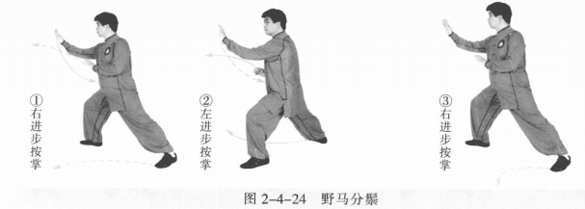
 | 弯弓射虎 | (1)左脚向前再向左后进步成左弓步，身体左转。左掌变拳向上、向前划 弧，右掌变拳向上、向前至胸前成立拳。 (2)左胯后收，重心移右腿，身体左转再右转。同时左拳向后、向下再向 前，右拳向前、向上再后收划圆绕转 。 动作要点：落胯正身，两拳绕转。 | 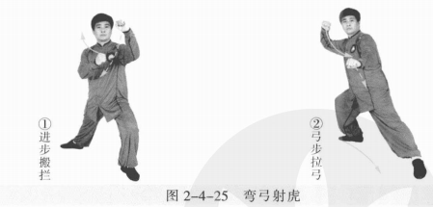
 | 收势 | (1)右脚跟步成右虚步。同时右手向前下再向上划弧，左手向内、向下划弧 变掌。 (2)右脚落地成平行步。左掌在下，掌心向上。右拳在上立拳至腹前。 左脚撤步，两手外摆。撤右脚，两手向上、向内划弧下落于腹前。左脚并右脚，双手落于身体两侧。心平气和，神舒体松。 | 